第８号様式
第８号様式（第１６条関係）
 |  | 令和6年 | 月 | 日

多摩市長 阿部 裕行 殿

 | 住所
 | （所在地）

 | 氏名

 | （名 称）
 | （代表者名）
 | 電話番号

記載項目
こちらに記載する内容は、基本的に申請の際に記入していただいた内容と同一にしてください。（※もし内容に変更があった場合は変更届出を市に提出していただきます。）
①右上の提出日を記入（令和６年３月29日までの日付）
②以下の項目について記入
住所（所在地）…運営団体の所在地を記入
氏名（法人名）…運営団体（法人）もしくは個人の名前を記入
（名称）…子ども（誰でも）食堂名を記入
（代表者名）…子ども（誰12でも）食堂の代表者名を記入
電話番号…連絡先を記入※この連絡先に随時連絡させていただ きます。
多摩市子ども食堂事業実績報告書

令和５年７月５日付５多子児第１３１号で概算交付の決定を受けた多摩市子ども食堂事業に係る補助
事業の実績について、令和５年度多摩市子ども食堂事業補助金交付要綱第１６条の規定により、関係書
類を添えて報告します。

記

２ 添付書類
⑴ 事業実績報告書
⑵ 合計額算出表
⑶ 事業実施報告表
⑷ 収入額調書
⑸ 収入支出決算書
⑹ 補助事業の成果説明書
⑺ 精算報告書
⑻ 補助事業の実施を周知したことを確認できるチラシ、ポスター等 確認できるもの
⑼ その他市長が必要と認める書類

①事業実績報告書
 |  |  |  |  |  |  |  | 多摩市
【パソコン入力の場合】
薄ピンク の部分を入力してください
薄い青 の部分は の部分を全て入力すれば、自動入力されます
①事業実績報告書

【手書きの場合】
薄ピンク 部分、薄い青 部分の両方を記入してください
○事業実績
1 | 食堂名 |  |  | 0
2 | 年間実施総回数 （食堂実施回＋配食・宅食実施回） |  |  | 年間 | 0 | 回実施
3 | （食堂実施回）1回あたりの予定定員 |  |  |  | 0 | 人 | 18歳未満の児童 |  | 人
 |  |  |  |  |  |  | 児童の保護者 |  | 人
 |  |  |  |  |  |  | その他 |  | 人
4 | 年間利用者総実績 （食堂実施回 ＋配食・宅食実施回） |  | 年間延べ人数 |  | 0 | 人 | 18歳未満の児童 | 0 | 人
 |  |  |  |  |  |  | 児童の保護者 | 0 | 人
 |  |  |  |  |  |  | その他 | 0 | 人

○補助金交付額算出表（合計額算出表より転記） |  |  |  |  |  |  | 食堂実施回 | 配食・宅食実施回
1 | 支出額 |  |  |  |  |  | 0 | 0 | 円
2 | 収入額 |  |  |  |  |  | 0 | 0 | 円
3 | 実支出額（支出額－収入額） |  |  |  |  |  | 0 | 0 | 円
4 | 補助基準額 |  |  |  |  |  | 0 | 720,000 | 円
5 | 補助上限額（３，４のうち少ない方） |  |  |  |  |  | 0 | 0 | 円
6 | 補助対象額※1000円未満切り捨て |  |  |  |  |  | 0 | 0 | 円
7 | 補助対象額合計 |  |  |  |  |  | 0 |  | 円

〇 | 市が関与する連絡会に1回以上参加しましたか
 | いずれかに〇をつけてください |  | 「いいえ」と回答した場合、理由を記述ください。

 | はい | いいえ

〇主に提供した食事・食材提供（メニュー）内容（写真があれば添付ください）

〇 | 補助事業の成果説明書

②合計額算出表 (食堂実施回)
実施月数が未入力のままだと、補助基準額・補助対象額が算出されないので必ず記入すること
記入項目
①実施月数：新型コロナウイルス感染症対策等の合理的理由により開催できない月があった場合には開催月数に含めて入力すること（その場合、ページ下の備考欄に理由を記入すること）
②実施日：4月1日の場合→4/1で入力
③それぞれの科目ごとに支出額・収入額を入力
需用費 ：事業に利用する消耗品や備品費、子ども食堂の案内のためのパンフレット等印刷物、光熱水費、食材費、車両の燃料費
※光熱水費について、自宅や店舗等が実施場所の場合等、子ども食堂の取組分としての金額が明確でない場合、開所時間分で按分する等の方法で算出すること。また、食材費について、お米など１回で使い切れない場合も按分して算出すること
役務費： 配送費、旅費（食材の運搬に係る交通費）通信費、郵便代、保険料
※スタッフの出勤のための交通費は含まない
※自宅や店舗等が実施場所の場合等、子ども食堂の取組分としての金額が明確でない場合、開所時間分で按分する等の方法で算出すること
使用料及賃借料 ：会場の賃料、車両の賃借料
※自宅や店舗等が実施場所の場合等、子ども食堂の取組分としての金額が明確でない場合、開所時間分で按分する等の方法で算出すること
利用料収入：各回ごとに徴収する利用料
※寄付金や助成金は除く
 | （1枚目） |  |  | ②合計額算出表（食堂実施回） |  |  |  |  |  |  |  |  |  |  | 多摩市

 | 食堂名 |  | 0 |  |  |  | 実施回数 | 0 |  | 実施月数

支出額 a |  |  |  | 利用料収入 b |  | 実施回によらない収入 c |  | 総収入額 d(=b+c) |  |  | 実支出額 e(=a-d) |  | 補助基準額 （実施月数×20,000円） |  | 補助対象額 千円未満切り捨て
円 |  |  |  | 円 |  | 円 |  | 円 |  |  | 円 |  | 円 |  | 円

回数 |  | 実施日 |  | 支出額 |  |  | 利用料収入 |  | 回数 | 実施日 |  | 支出額 |  |  | 利用料収入
 |  |  |  | 需用費 | 役務費 | 使用料及び 賃貸料 |  |  |  |  |  | 需用費 | 役務費 | 使用料及び 賃貸料
1回目 |  |  |  |  |  |  |  |  | 16回目
2回目 |  |  |  |  |  |  |  |  | 17回目
3回目 |  |  |  |  |  |  |  |  | 18回目
4回目 |  |  |  |  |  |  |  |  | 19回目
5回目 |  |  |  |  |  |  |  |  | 20回目
6回目 |  |  |  |  |  |  |  |  | 21回目
7回目 |  |  |  |  |  |  |  |  | 22回目
8回目 |  |  |  |  |  |  |  |  | 23回目
9回目 |  |  |  |  |  |  |  |  | 24回目
10回目 |  |  |  |  |  |  |  |  | 25回目
11回目 |  |  |  |  |  |  |  |  | 26回目
12回目 |  |  |  |  |  |  |  |  | 27回目
13回目 |  |  |  |  |  |  |  |  | 28回目 |  |  |  |  |  |  | 1枚目シート実施回数 | 0
14回目 |  |  |  |  |  |  |  |  | 29回目 |  |  |  |  |  |  | ２枚目シート実施回数 | 0
15回目 |  |  |  |  |  |  |  |  | 30回目 |  |  |  |  |  |  | ３枚目シート実施回数 | 0
 | 〇備考欄（月に1回実施していない場合、理由を記入） |  |  |  |  |  |  |  | 合計 |  |  | 0 | 0 | 0 | 0 | 合計実施回数 | 0
【シート別集計表】
 |  |  |  |  |  |  |  |  |  |  |  | シート | 支出額 | 利用料収入
 |  |  |  |  |  |  |  |  |  |  |  | 1枚目 | 円 | 円 |  | 支出額 | 収入額 | 実支出額 | 補助基準額
 |  |  |  |  |  |  |  |  |  |  |  | 2枚目 | 円 | 円 |  | 円 | 円 | 円 | 円
 |  |  |  |  |  |  |  |  |  |  |  | 3枚目 | 円 | 円 |  | （需用費） | （利用料収入）
 |  |  |  |  |  |  |  |  |  |  |  | 合計 | 円 | 円 |  | 0 | 円
 |  |  |  |  |  |  |  |  |  |  |  |  | 円 | 円 |  | （役務費）
 |  |  |  |  |  |  |  |  |  |  |  |  |  |  |  | 0
 |  |  |  |  |  |  |  |  |  |  |  |  |  |  |  | （使用料及び賃貸料）
 |  |  |  |  |  |  |  |  |  |  |  |  |  |  |  | 0

 |  |  |  |  |  |  |  |  |  |  |  |  |  |  |  |  |  |  |  | #REF!

 |  |  |  |  |  |  |  |  |  |  |  |  |  |  |  |  |  |  |  |  | #REF! | #REF! | #REF!

②合計額算出表 (2枚目)
 | （2枚目） |  |  | ②合計額算出表（食堂実施回） |  |  |  |  |  |  |  |  | 多摩市

 | 食堂名 |  | 0

記入項目
①実施月数：新型コロナウイルス感染症対策等の合理的理由により開催できない月があった場合には開催月数に含めて入力すること（その場合、ページ下の備考欄に理由を記入すること）
②実施日：4月1日の場合→4/1で入力
③それぞれの科目ごとに支出額・収入額を入力
需用費 ：事業に利用する消耗品や備品費、子ども食堂の案内のためのパンフレット等印刷物、光熱水費、食材費、車両の燃料費
※光熱水費について、自宅や店舗等が実施場所の場合等、子ども食堂の取組分としての金額が明確でない場合、開所時間分で按分する等の方法で算出すること。また、食材費について、お米など１回で使い切れない場合も按分して算出すること
役務費： 配送費、旅費（食材の運搬に係る交通費）通信費、郵便代、保険料
※スタッフの出勤のための交通費は含まない
※自宅や店舗等が実施場所の場合等、子ども食堂の取組分としての金額が明確でない場合、開所時間分で按分する等の方法で算出すること
使用料及賃借料 ：会場の賃料、車両の賃借料
※自宅や店舗等が実施場所の場合等、子ども食堂の取組分としての金額が明確でない場合、開所時間分で按分する等の方法で算出すること
利用料収入：各回ごとに徴収する利用料
※寄付金や助成金は除く
回数 |  | 実施日 |  | 支出額 |  |  | 利用料収入 | 回数 | 実施日 | 支出額 |  |  | 利用料収入
 |  |  |  | 需用費 | 役務費 | 使用料及び 賃貸料 |  |  |  | 需用費 | 役務費 | 使用料及び 賃貸料
31回目 |  |  |  |  |  |  |  | 51回目
32回目 |  |  |  |  |  |  |  | 52回目
33回目 |  |  |  |  |  |  |  | 53回目
34回目 |  |  |  |  |  |  |  | 54回目
35回目 |  |  |  |  |  |  |  | 55回目
36回目 |  |  |  |  |  |  |  | 56回目
37回目 |  |  |  |  |  |  |  | 57回目
38回目 |  |  |  |  |  |  |  | 58回目
39回目 |  |  |  |  |  |  |  | 59回目
40回目 |  |  |  |  |  |  |  | 60回目
41回目 |  |  |  |  |  |  |  | 61回目
42回目 |  |  |  |  |  |  |  | 62回目
43回目 |  |  |  |  |  |  |  | 63回目 |  |  |  |  |  | ２枚目シート実施回数 | 0
44回目 |  |  |  |  |  |  |  | 64回目
45回目 |  |  |  |  |  |  |  | 65回目
46回目 |  |  |  |  |  |  |  | 66回目
47回目 |  |  |  |  |  |  |  | 67回目
48回目 |  |  |  |  |  |  |  | 68回目 |  |  |  |  |  | シート | 支出額 | 利用料収入
49回目 |  |  |  |  |  |  |  | 69回目 |  |  |  |  |  | 2枚目 | 円 | 円
50回目 |  |  |  |  |  |  |  | 70回目 |  |  |  |  |  |  | 円 | 円
 |  |  |  |  |  |  |  | 合計 |  | 0 | 0 | 0 | 0

 |  |  |  |  |  |  |  |  |  |  |  |  |  |  |  |  | #REF!

 |  |  |  |  |  |  |  |  |  |  |  |  |  |  |  |  |  | #REF! | #REF! | #REF!

②合計額算出表 (3枚目)
 | （3枚目） |  |  | ②合計額算出表（食堂実施回） |  |  |  |  |  |  |  |  | 多摩市

 | 食堂名 |  | 0

記入項目
①実施月数：新型コロナウイルス感染症対策等の合理的理由により開催できない月があった場合には開催月数に含めて入力すること（その場合、ページ下の備考欄に理由を記入すること）
②実施日：4月1日の場合→4/1で入力
③それぞれの科目ごとに支出額・収入額を入力
需用費 ：事業に利用する消耗品や備品費、子ども食堂の案内のためのパンフレット等印刷物、光熱水費、食材費、車両の燃料費
※光熱水費について、自宅や店舗等が実施場所の場合等、子ども食堂の取組分としての金額が明確でない場合、開所時間分で按分する等の方法で算出すること。また、食材費について、お米など１回で使い切れない場合も按分して算出すること
役務費： 配送費、旅費（食材の運搬に係る交通費）通信費、郵便代、保険料
※スタッフの出勤のための交通費は含まない
※自宅や店舗等が実施場所の場合等、子ども食堂の取組分としての金額が明確でない場合、開所時間分で按分する等の方法で算出すること
使用料及賃借料 ：会場の賃料、車両の賃借料
※自宅や店舗等が実施場所の場合等、子ども食堂の取組分としての金額が明確でない場合、開所時間分で按分する等の方法で算出すること
利用料収入：各回ごとに徴収する利用料
※寄付金や助成金は除く
回数 |  | 実施日 |  | 支出額 |  |  | 利用料収入 | 回数 | 実施日 | 支出額 |  |  | 利用料収入
 |  |  |  | 需用費 | 役務費 | 使用料及び 賃貸料 |  |  |  | 需用費 | 役務費 | 使用料及び 賃貸料
71回目 |  |  |  |  |  |  |  | 91回目
72回目 |  |  |  |  |  |  |  | 92回目
73回目 |  |  |  |  |  |  |  | 93回目
74回目 |  |  |  |  |  |  |  | 94回目
75回目 |  |  |  |  |  |  |  | 95回目
76回目 |  |  |  |  |  |  |  | 96回目
77回目 |  |  |  |  |  |  |  | 97回目
78回目 |  |  |  |  |  |  |  | 98回目
79回目 |  |  |  |  |  |  |  | 99回目
80回目 |  |  |  |  |  |  |  | 100回目
81回目 |  |  |  |  |  |  |  | 101回目 |  |  |  |  |  | 3枚目シート実施回数 | 0
82回目 |  |  |  |  |  |  |  | 102回目
83回目 |  |  |  |  |  |  |  | 103回目
84回目 |  |  |  |  |  |  |  | 104回目
85回目 |  |  |  |  |  |  |  | 105回目
86回目 |  |  |  |  |  |  |  | 106回目
87回目 |  |  |  |  |  |  |  | 107回目
88回目 |  |  |  |  |  |  |  | 108回目 |  |  |  |  |  | シート | 支出額 | 利用料収入
89回目 |  |  |  |  |  |  |  | 109回目 |  |  |  |  |  | 3枚目 | 円 | 円
90回目 |  |  |  |  |  |  |  | 110回目
 |  |  |  |  |  |  |  | 合計 |  | 0 | 0 | 0 | 0

 |  |  |  |  |  |  |  |  |  |  |  |  |  |  |  |  | #REF!

 |  |  |  |  |  |  |  |  |  |  |  |  |  |  |  |  |  | #REF! | #REF! | #REF!

③事業実施報告表 (食堂実施回)
食堂を実施した全ての回に、参加した18歳未満の児童・保護者・その他それぞれの人数記入をお願いします。
（1枚目） |  |  | ③事業実施報告表（食堂実施回）
 |  |  |  |  |  | 〇総計表（各回の人数を合算）
 | 食堂名 | 0 |  |  | 年間利用者実績 （延べ人数） |  | 0 |  |  | 18歳未満の児童 |  | 0 | 人
 |  |  |  |  |  |  |  |  |  | 児童の保護者 |  | 0 | 人
 |  |  |  |  |  |  |  |  |  | その他 |  | 0 | 人

回数 | 18歳未満の児童 |  | 児童の保護者 |  | その他 |  | 回数 | 18歳未満の児童 |  | 児童の保護者 |  | その他
1 |  | 人 |  | 人 |  | 人 | 31 |  | 人 |  | 人 |  | 人
2 |  | 人 |  | 人 |  | 人 | 32 |  | 人 |  | 人 |  | 人
3 |  | 人 |  | 人 |  | 人 | 33 |  | 人 |  | 人 |  | 人 | 1枚目合計
4 |  | 人 |  | 人 |  | 人 | 34 |  | 人 |  | 人 |  | 人 | 18歳未満の児童 | 0
5 |  | 人 |  | 人 |  | 人 | 35 |  | 人 |  | 人 |  | 人 | 児童の保護者 | 0
6 |  | 人 |  | 人 |  | 人 | 36 |  | 人 |  | 人 |  | 人 | その他 | 0
7 |  | 人 |  | 人 |  | 人 | 37 |  | 人 |  | 人 |  | 人 | 合計 | 0
8 |  | 人 |  | 人 |  | 人 | 38 |  | 人 |  | 人 |  | 人
9 |  | 人 |  | 人 |  | 人 | 39 |  | 人 |  | 人 |  | 人
10 |  | 人 |  | 人 |  | 人 | 40 |  | 人 |  | 人 |  | 人
11 |  | 人 |  | 人 |  | 人 | 41 |  | 人 |  | 人 |  | 人
12 |  | 人 |  | 人 |  | 人 | 42 |  | 人 |  | 人 |  | 人
13 |  | 人 |  | 人 |  | 人 | 43 |  | 人 |  | 人 |  | 人
14 |  | 人 |  | 人 |  | 人 | 44 |  | 人 |  | 人 |  | 人
15 |  | 人 |  | 人 |  | 人 | 45 |  | 人 |  | 人 |  | 人
16 |  | 人 |  | 人 |  | 人 | 46 |  | 人 |  | 人 |  | 人
17 |  | 人 |  | 人 |  | 人 | 47 |  | 人 |  | 人 |  | 人
18 |  | 人 |  | 人 |  | 人 | 48 |  | 人 |  | 人 |  | 人
19 |  | 人 |  | 人 |  | 人 | 49 |  | 人 |  | 人 |  | 人
20 |  | 人 |  | 人 |  | 人 | 50 |  | 人 |  | 人 |  | 人
21 |  | 人 |  | 人 |  | 人 | 51 |  | 人 |  | 人 |  | 人
22 |  | 人 |  | 人 |  | 人 | 52 |  | 人 |  | 人 |  | 人
23 |  | 人 |  | 人 |  | 人 | 53 |  | 人 |  | 人 |  | 人
24 |  | 人 |  | 人 |  | 人 | 54 |  | 人 |  | 人 |  | 人
25 |  | 人 |  | 人 |  | 人 | 55 |  | 人 |  | 人 |  | 人
26 |  | 人 |  | 人 |  | 人 | 56 |  | 人 |  | 人 |  | 人
27 |  | 人 |  | 人 |  | 人 | 57 |  | 人 |  | 人 |  | 人
28 |  | 人 |  | 人 |  | 人 | 58 |  | 人 |  | 人 |  | 人
29 |  | 人 |  | 人 |  | 人 | 59 |  | 人 |  | 人 |  | 人
30 |  | 人 |  | 人 |  | 人 | 60 |  | 人 |  | 人 |  | 人

③事業実施報告表 (2枚目)
全ての回の参加した18歳未満の児童・保護者・その他それぞれの人数の記入をお願いします。
（2枚目） |  |  | ③事業実施報告表（食堂実施回）

 | 食堂名 | 0

回数 | 18歳未満の児童 |  | 児童の保護者 |  | その他 |  | 回数 | 18歳未満の児童 |  | 児童の保護者 |  | その他
61 |  | 人 |  | 人 |  | 人 | 91 |  | 人 |  | 人 |  | 人 | 2枚目合計
62 |  | 人 |  | 人 |  | 人 | 92 |  | 人 |  | 人 |  | 人 | 18歳未満の児童 | 0
63 |  | 人 |  | 人 |  | 人 | 93 |  | 人 |  | 人 |  | 人 | 児童の保護者 | 0
64 |  | 人 |  | 人 |  | 人 | 94 |  | 人 |  | 人 |  | 人 | その他 | 0
65 |  | 人 |  | 人 |  | 人 | 95 |  | 人 |  | 人 |  | 人 | 合計 | 0
66 |  | 人 |  | 人 |  | 人 | 96 |  | 人 |  | 人 |  | 人
67 |  | 人 |  | 人 |  | 人 | 97 |  | 人 |  | 人 |  | 人
68 |  | 人 |  | 人 |  | 人 | 98 |  | 人 |  | 人 |  | 人
69 |  | 人 |  | 人 |  | 人 | 99 |  | 人 |  | 人 |  | 人
70 |  | 人 |  | 人 |  | 人 | 100 |  | 人 |  | 人 |  | 人
71 |  | 人 |  | 人 |  | 人 | 101 |  | 人 |  | 人 |  | 人
72 |  | 人 |  | 人 |  | 人 | 102 |  | 人 |  | 人 |  | 人
73 |  | 人 |  | 人 |  | 人 | 103 |  | 人 |  | 人 |  | 人
74 |  | 人 |  | 人 |  | 人 | 104 |  | 人 |  | 人 |  | 人
75 |  | 人 |  | 人 |  | 人 | 105 |  | 人 |  | 人 |  | 人
76 |  | 人 |  | 人 |  | 人 | 106 |  | 人 |  | 人 |  | 人
77 |  | 人 |  | 人 |  | 人 | 107 |  | 人 |  | 人 |  | 人
78 |  | 人 |  | 人 |  | 人 | 108 |  | 人 |  | 人 |  | 人
79 |  | 人 |  | 人 |  | 人 | 109 |  | 人 |  | 人 |  | 人
80 |  | 人 |  | 人 |  | 人 | 110 |  | 人 |  | 人 |  | 人
81 |  | 人 |  | 人 |  | 人
82 |  | 人 |  | 人 |  | 人
83 |  | 人 |  | 人 |  | 人
84 |  | 人 |  | 人 |  | 人
85 |  | 人 |  | 人 |  | 人
86 |  | 人 |  | 人 |  | 人
87 |  | 人 |  | 人 |  | 人
88 |  | 人 |  | 人 |  | 人
89 |  | 人 |  | 人 |  | 人
90 |  | 人 |  | 人 |  | 人

④収入額調書 (食堂実施回)
④収入額調書（食堂実施回）
 |  |  |  | 食堂名 | 0
各回ごとの収入内訳に記入していない収入（寄付金・助成金）を記入すること。
各回ごとに分けることができない収入を記入し、各回の利用にかかる利用料収入は合計額算出表に入力すること。
利用料収入以外の収入（寄付金や助成金等）がある場合に入力すること
（例）項目：多摩市社会福祉協議会子ども若者 応援基金
※該当なしの場合には提出不要

区分 | 項目 （収入の内容） | 収入日 | 収入額 （円） | 備考
1
2
3
4
5
6
7
8
9
10
合計 |  |  | 0
 | 合計額算出表（寄付金・助成金等収入）の合計額

②合計額算出表（配食・宅食実施回）
 | （1枚目） |  |  | ②合計額算出表（配食・宅食実施回） |  |  |  |  |  |  |  |  |  |  | 多摩市

 | 食堂名 |  | 0 |  |  |  | 実施回数 | 0

記入項目
①実施日：4月1日の場合→4/1で入力
②それぞれの科目ごとに支出額・収入額を入力
需用費 ：事業に利用する消耗品や備品費、子ども食堂の案内のためのパンフレット等印刷物、光熱水費、食材費、車両の燃料費
※光熱水費について、自宅や店舗等が実施場所の場合等、子ども食堂の取組分としての金額が明確でない場合、開所時間分で按分する等の方法で算出すること。また、食材費について、お米など１回で使い切れない場合も按分して算出すること
役務費： 配送費、旅費（食材の運搬に係る交通費）通信費、郵便代、保険料
※スタッフの出勤のための交通費は含まない
※自宅や店舗等が実施場所の場合等、子ども食堂の取組分としての金額が明確でない場合、開所時間分で按分する等の方法で算出すること
使用料及賃借料 ：会場の賃料、車両の賃借料
※自宅や店舗等が実施場所の場合等、子ども食堂の取組分としての金額が明確でない場合、開所時間分で按分する等の方法で算出すること
利用料収入：各回ごとに徴収する利用料
※寄付金や助成金は除く
支出額 a |  |  |  | 利用料収入 b |  | 実施回によらない収入 c |  | 総収入額 d(=b+c) |  |  | 実支出額 e(=a-d) |  | 補助基準額 （＝720,000円） |  | 補助対象額 千円未満切り捨て
円 |  |  |  | 円 |  | 円 |  | 円 |  |  | 円 |  | 720,000円 |  | 円

回数 |  | 実施日 |  | 支出額 |  |  | 利用料収入 |  | 回数 | 実施日 |  | 支出額 |  |  | 利用料収入
 |  |  |  | 需用費 | 役務費 | 使用料及び 賃貸料 |  |  |  |  |  | 需用費 | 役務費 | 使用料及び 賃貸料
1回目 |  |  |  |  |  |  |  |  | 16回目
2回目 |  |  |  |  |  |  |  |  | 17回目
3回目 |  |  |  |  |  |  |  |  | 18回目
4回目 |  |  |  |  |  |  |  |  | 19回目
5回目 |  |  |  |  |  |  |  |  | 20回目
6回目 |  |  |  |  |  |  |  |  | 21回目
7回目 |  |  |  |  |  |  |  |  | 22回目
8回目 |  |  |  |  |  |  |  |  | 23回目
9回目 |  |  |  |  |  |  |  |  | 24回目
10回目 |  |  |  |  |  |  |  |  | 25回目
11回目 |  |  |  |  |  |  |  |  | 26回目
12回目 |  |  |  |  |  |  |  |  | 27回目
13回目 |  |  |  |  |  |  |  |  | 28回目 |  |  |  |  |  |  | 1枚目シート実施回数 | 0
14回目 |  |  |  |  |  |  |  |  | 29回目 |  |  |  |  |  |  | ２枚目シート実施回数 | 0
15回目 |  |  |  |  |  |  |  |  | 30回目 |  |  |  |  |  |  | ３枚目シート実施回数 | 0
 | 〇備考欄（特記すべき事項がある場合に記入） |  |  |  |  |  |  |  | 合計 |  |  | 0 | 0 | 0 | 0 | 合計実施回数 | 0
【シート別集計表】
 |  |  |  |  |  |  |  |  |  |  |  | シート | 支出額 | 利用料収入
 |  |  |  |  |  |  |  |  |  |  |  | 1枚目 | 円 | 円 |  | 支出額 | 収入額 | 実支出額 | 補助基準額
 |  |  |  |  |  |  |  |  |  |  |  | 2枚目 | 円 | 円 |  | 円 | 円 | 円 | 720,000円
 |  |  |  |  |  |  |  |  |  |  |  | 3枚目 | 円 | 円 |  | （需用費） | （利用料収入）
 |  |  |  |  |  |  |  |  |  |  |  | 合計 | 円 | 円 |  | 0 | 円
 |  |  |  |  |  |  |  |  |  |  |  |  | 円 | 円 |  | （役務費）
 |  |  |  |  |  |  |  |  |  |  |  |  |  |  |  | 0
 |  |  |  |  |  |  |  |  |  |  |  |  |  |  |  | （使用料及び賃貸料）
 |  |  |  |  |  |  |  |  |  |  |  |  |  |  |  | 0

 |  |  |  |  |  |  |  |  |  |  |  |  |  |  |  |  |  |  |  | #REF!

 |  |  |  |  |  |  |  |  |  |  |  |  |  |  |  |  |  |  |  |  | #REF! | #REF! | #REF!

②合計額算出表 (2枚目)
 | （2枚目） |  |  | ②合計額算出表（配食・宅食実施回） |  |  |  |  |  |  |  |  | 多摩市

 | 食堂名 |  | 0

記入項目
①実施日：4月1日の場合→4/1で入力
②それぞれの科目ごとに支出額・収入額を入力
需用費 ：事業に利用する消耗品や備品費、子ども食堂の案内のためのパンフレット等印刷物、光熱水費、食材費、車両の燃料費
※光熱水費について、自宅や店舗等が実施場所の場合等、子ども食堂の取組分としての金額が明確でない場合、開所時間分で按分する等の方法で算出すること。また、食材費について、お米など１回で使い切れない場合も按分して算出すること
役務費： 配送費、旅費（食材の運搬に係る交通費）通信費、郵便代、保険料
※スタッフの出勤のための交通費は含まない
※自宅や店舗等が実施場所の場合等、子ども食堂の取組分としての金額が明確でない場合、開所時間分で按分する等の方法で算出すること
使用料及賃借料 ：会場の賃料、車両の賃借料
※自宅や店舗等が実施場所の場合等、子ども食堂の取組分としての金額が明確でない場合、開所時間分で按分する等の方法で算出すること
利用料収入：各回ごとに徴収する利用料
※寄付金や助成金は除く
回数 |  | 実施日 |  | 支出額 |  |  | 利用料収入 | 回数 | 実施日 | 支出額 |  |  | 利用料収入
 |  |  |  | 需用費 | 役務費 | 使用料及び 賃貸料 |  |  |  | 需用費 | 役務費 | 使用料及び 賃貸料
31回目 |  |  |  |  |  |  |  | 51回目
32回目 |  |  |  |  |  |  |  | 52回目
33回目 |  |  |  |  |  |  |  | 53回目
34回目 |  |  |  |  |  |  |  | 54回目
35回目 |  |  |  |  |  |  |  | 55回目
36回目 |  |  |  |  |  |  |  | 56回目
37回目 |  |  |  |  |  |  |  | 57回目
38回目 |  |  |  |  |  |  |  | 58回目
39回目 |  |  |  |  |  |  |  | 59回目
40回目 |  |  |  |  |  |  |  | 60回目
41回目 |  |  |  |  |  |  |  | 61回目
42回目 |  |  |  |  |  |  |  | 62回目
43回目 |  |  |  |  |  |  |  | 63回目 |  |  |  |  |  | ２枚目シート実施回数 | 0
44回目 |  |  |  |  |  |  |  | 64回目
45回目 |  |  |  |  |  |  |  | 65回目
46回目 |  |  |  |  |  |  |  | 66回目
47回目 |  |  |  |  |  |  |  | 67回目
48回目 |  |  |  |  |  |  |  | 68回目 |  |  |  |  |  | シート | 支出額 | 利用料収入
49回目 |  |  |  |  |  |  |  | 69回目 |  |  |  |  |  | 2枚目 | 円 | 円
50回目 |  |  |  |  |  |  |  | 70回目 |  |  |  |  |  |  | 円 | 円
 |  |  |  |  |  |  |  | 合計 |  | 0 | 0 | 0 | 0

 |  |  |  |  |  |  |  |  |  |  |  |  |  |  |  |  | #REF!

 |  |  |  |  |  |  |  |  |  |  |  |  |  |  |  |  |  | #REF! | #REF! | #REF!

②合計額算出表 (3枚目)
 | （3枚目） |  |  | ②合計額算出表（配食・宅食実施回） |  |  |  |  |  |  |  |  | 多摩市

 | 食堂名 |  | 0

記入項目
①実施日：4月1日の場合→4/1で入力
②それぞれの科目ごとに支出額・収入額を入力
需用費 ：事業に利用する消耗品や備品費、子ども食堂の案内のためのパンフレット等印刷物、光熱水費、食材費、車両の燃料費
※光熱水費について、自宅や店舗等が実施場所の場合等、子ども食堂の取組分としての金額が明確でない場合、開所時間分で按分する等の方法で算出すること。また、食材費について、お米など１回で使い切れない場合も按分して算出すること
役務費： 配送費、旅費（食材の運搬に係る交通費）通信費、郵便代、保険料
※スタッフの出勤のための交通費は含まない
※自宅や店舗等が実施場所の場合等、子ども食堂の取組分としての金額が明確でない場合、開所時間分で按分する等の方法で算出すること
使用料及賃借料 ：会場の賃料、車両の賃借料
※自宅や店舗等が実施場所の場合等、子ども食堂の取組分としての金額が明確でない場合、開所時間分で按分する等の方法で算出すること
利用料収入：各回ごとに徴収する利用料
※寄付金や助成金は除く
回数 |  | 実施日 |  | 支出額 |  |  | 利用料収入 | 回数 | 実施日 | 支出額 |  |  | 利用料収入
 |  |  |  | 需用費 | 役務費 | 使用料及び 賃貸料 |  |  |  | 需用費 | 役務費 | 使用料及び 賃貸料
71回目 |  |  |  |  |  |  |  | 91回目
72回目 |  |  |  |  |  |  |  | 92回目
73回目 |  |  |  |  |  |  |  | 93回目
74回目 |  |  |  |  |  |  |  | 94回目
75回目 |  |  |  |  |  |  |  | 95回目
76回目 |  |  |  |  |  |  |  | 96回目
77回目 |  |  |  |  |  |  |  | 97回目
78回目 |  |  |  |  |  |  |  | 98回目
79回目 |  |  |  |  |  |  |  | 99回目
80回目 |  |  |  |  |  |  |  | 100回目
81回目 |  |  |  |  |  |  |  | 101回目 |  |  |  |  |  | 3枚目シート実施回数 | 0
82回目 |  |  |  |  |  |  |  | 102回目
83回目 |  |  |  |  |  |  |  | 103回目
84回目 |  |  |  |  |  |  |  | 104回目
85回目 |  |  |  |  |  |  |  | 105回目
86回目 |  |  |  |  |  |  |  | 106回目
87回目 |  |  |  |  |  |  |  | 107回目
88回目 |  |  |  |  |  |  |  | 108回目 |  |  |  |  |  | シート | 支出額 | 利用料収入
89回目 |  |  |  |  |  |  |  | 109回目 |  |  |  |  |  | 3枚目 | 円 | 円
90回目 |  |  |  |  |  |  |  | 110回目
 |  |  |  |  |  |  |  | 合計 |  | 0 | 0 | 0 | 0

 |  |  |  |  |  |  |  |  |  |  |  |  |  |  |  |  | #REF!

 |  |  |  |  |  |  |  |  |  |  |  |  |  |  |  |  |  | #REF! | #REF! | #REF!

③事業実施報告表 (配食・宅食実施回)
配食・宅食を実施した全ての回に、参加した18歳未満の児童・保護者・その他それぞれの人数の記入をお願いします。
（1枚目） |  |  | ③事業実施報告表（配食・宅食実施回）
 |  |  |  |  |  | 〇総計表（各回の人数を合算）
 | 食堂名 | 0 |  |  | 年間利用者実績 （延べ人数） |  | 0 |  |  | 18歳未満の児童 |  | 0 | 人
 |  |  |  |  |  |  |  |  |  | 児童の保護者 |  | 0 | 人
 |  |  |  |  |  |  |  |  |  | その他 |  | 0 | 人

回数 | 18歳未満の児童 |  | 児童の保護者 |  | その他 |  | 回数 | 18歳未満の児童 |  | 児童の保護者 |  | その他
1 |  | 人 |  | 人 |  | 人 | 31 |  | 人 |  | 人 |  | 人
2 |  | 人 |  | 人 |  | 人 | 32 |  | 人 |  | 人 |  | 人
3 |  | 人 |  | 人 |  | 人 | 33 |  | 人 |  | 人 |  | 人 | 1枚目合計
4 |  | 人 |  | 人 |  | 人 | 34 |  | 人 |  | 人 |  | 人 | 18歳未満の児童 | 0
5 |  | 人 |  | 人 |  | 人 | 35 |  | 人 |  | 人 |  | 人 | 児童の保護者 | 0
6 |  | 人 |  | 人 |  | 人 | 36 |  | 人 |  | 人 |  | 人 | その他 | 0
7 |  | 人 |  | 人 |  | 人 | 37 |  | 人 |  | 人 |  | 人 | 合計 | 0
8 |  | 人 |  | 人 |  | 人 | 38 |  | 人 |  | 人 |  | 人
9 |  | 人 |  | 人 |  | 人 | 39 |  | 人 |  | 人 |  | 人
10 |  | 人 |  | 人 |  | 人 | 40 |  | 人 |  | 人 |  | 人
11 |  | 人 |  | 人 |  | 人 | 41 |  | 人 |  | 人 |  | 人
12 |  | 人 |  | 人 |  | 人 | 42 |  | 人 |  | 人 |  | 人
13 |  | 人 |  | 人 |  | 人 | 43 |  | 人 |  | 人 |  | 人
14 |  | 人 |  | 人 |  | 人 | 44 |  | 人 |  | 人 |  | 人
15 |  | 人 |  | 人 |  | 人 | 45 |  | 人 |  | 人 |  | 人
16 |  | 人 |  | 人 |  | 人 | 46 |  | 人 |  | 人 |  | 人
17 |  | 人 |  | 人 |  | 人 | 47 |  | 人 |  | 人 |  | 人
18 |  | 人 |  | 人 |  | 人 | 48 |  | 人 |  | 人 |  | 人
19 |  | 人 |  | 人 |  | 人 | 49 |  | 人 |  | 人 |  | 人
20 |  | 人 |  | 人 |  | 人 | 50 |  | 人 |  | 人 |  | 人
21 |  | 人 |  | 人 |  | 人 | 51 |  | 人 |  | 人 |  | 人
22 |  | 人 |  | 人 |  | 人 | 52 |  | 人 |  | 人 |  | 人
23 |  | 人 |  | 人 |  | 人 | 53 |  | 人 |  | 人 |  | 人
24 |  | 人 |  | 人 |  | 人 | 54 |  | 人 |  | 人 |  | 人
25 |  | 人 |  | 人 |  | 人 | 55 |  | 人 |  | 人 |  | 人
26 |  | 人 |  | 人 |  | 人 | 56 |  | 人 |  | 人 |  | 人
27 |  | 人 |  | 人 |  | 人 | 57 |  | 人 |  | 人 |  | 人
28 |  | 人 |  | 人 |  | 人 | 58 |  | 人 |  | 人 |  | 人
29 |  | 人 |  | 人 |  | 人 | 59 |  | 人 |  | 人 |  | 人
30 |  | 人 |  | 人 |  | 人 | 60 |  | 人 |  | 人 |  | 人

③事業実施報告表 (2枚目)
（2枚目） |  |  | ③事業実施報告表（配食・宅食実施回）

全ての回の参加した18歳未満の児童・保護者・その他それぞれの人数記入をお願いします。
 | 食堂名 | 0

回数 | 18歳未満の児童 |  | 児童の保護者 |  | その他 |  | 回数 | 18歳未満の児童 |  | 児童の保護者 |  | その他
61 |  | 人 |  | 人 |  | 人 | 91 |  | 人 |  | 人 |  | 人 | 2枚目合計
62 |  | 人 |  | 人 |  | 人 | 92 |  | 人 |  | 人 |  | 人 | 18歳未満の児童 | 0
63 |  | 人 |  | 人 |  | 人 | 93 |  | 人 |  | 人 |  | 人 | 児童の保護者 | 0
64 |  | 人 |  | 人 |  | 人 | 94 |  | 人 |  | 人 |  | 人 | その他 | 0
65 |  | 人 |  | 人 |  | 人 | 95 |  | 人 |  | 人 |  | 人 | 合計 | 0
66 |  | 人 |  | 人 |  | 人 | 96 |  | 人 |  | 人 |  | 人
67 |  | 人 |  | 人 |  | 人 | 97 |  | 人 |  | 人 |  | 人
68 |  | 人 |  | 人 |  | 人 | 98 |  | 人 |  | 人 |  | 人
69 |  | 人 |  | 人 |  | 人 | 99 |  | 人 |  | 人 |  | 人
70 |  | 人 |  | 人 |  | 人 | 100 |  | 人 |  | 人 |  | 人
71 |  | 人 |  | 人 |  | 人 | 101 |  | 人 |  | 人 |  | 人
72 |  | 人 |  | 人 |  | 人 | 102 |  | 人 |  | 人 |  | 人
73 |  | 人 |  | 人 |  | 人 | 103 |  | 人 |  | 人 |  | 人
74 |  | 人 |  | 人 |  | 人 | 104 |  | 人 |  | 人 |  | 人
75 |  | 人 |  | 人 |  | 人 | 105 |  | 人 |  | 人 |  | 人
76 |  | 人 |  | 人 |  | 人 | 106 |  | 人 |  | 人 |  | 人
77 |  | 人 |  | 人 |  | 人 | 107 |  | 人 |  | 人 |  | 人
78 |  | 人 |  | 人 |  | 人 | 108 |  | 人 |  | 人 |  | 人
79 |  | 人 |  | 人 |  | 人 | 109 |  | 人 |  | 人 |  | 人
80 |  | 人 |  | 人 |  | 人 | 110 |  | 人 |  | 人 |  | 人
81 |  | 人 |  | 人 |  | 人
82 |  | 人 |  | 人 |  | 人
83 |  | 人 |  | 人 |  | 人
84 |  | 人 |  | 人 |  | 人
85 |  | 人 |  | 人 |  | 人
86 |  | 人 |  | 人 |  | 人
87 |  | 人 |  | 人 |  | 人
88 |  | 人 |  | 人 |  | 人
89 |  | 人 |  | 人 |  | 人
90 |  | 人 |  | 人 |  | 人

④収入額調書 (配食・宅食実施回)
④収入額調書（配食・宅食実施回）
 |  |  |  | 食堂名 | 0
各回ごとの収入内訳に記入していない収入（寄付金・助成金）を記入すること。
各回ごとに分けることができない収入を記入し、各回の利用にかかる利用料収入は合計額算出表に入力すること。
利用料収入以外の収入（寄付金や助成金等）がある場合に入力すること
（例）項目：寄付金
※該当なしの場合には提出不要

区分 | 項目 （収入の内容） | 収入日 | 収入額 （円） | 備考
1
2
3
4
5
6
7
8
9
10
合計 |  |  | 0
 | 合計額算出表（寄付金・助成金等収入）の合計額

⑥精算報告書（食堂実施回）（コピーして使用）
食堂実施回
実施回数分コピーして使用すること
⑥精算報告書
食堂名 | 0 |  |  |  | 回数 | 回
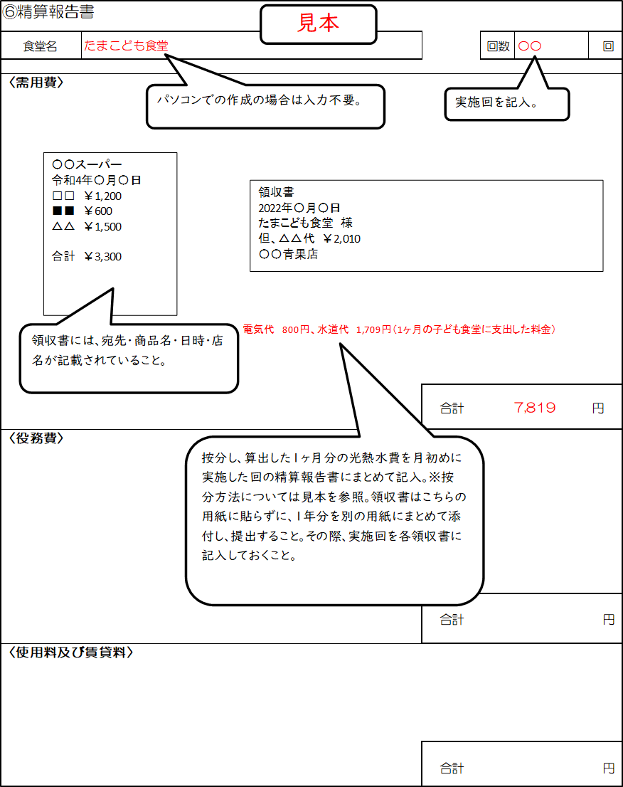
〈需用費〉

 |  |  |  | 合計 |  | 円
〈役務費〉
 |  |  |  | 合計 |  | 円
〈使用料及び賃貸料〉

 |  |  |  | 合計 |  | 円
【按分等により経費を計上している場合は、必ず計算方法や按分率等の根拠を記載】※小数点以下切り捨て
按分する支出項目 | 総支出額 |  | 按分根拠 ※全て同一の場合は「同上」と記入 | 計算式
 |  | 円

 |  | 円

 |  | 円

 |  | 円

 |  | 円

 |  | 円

 |  | 円

 |  | 円

 |  | 円

 |  | 円

⑥精算報告書（配食・宅食実施回）（コピーして使用）
配食・宅食実施回
実施回数分コピーして使用すること
⑥精算報告書
食堂名 | 0 |  |  |  | 回数 | 回
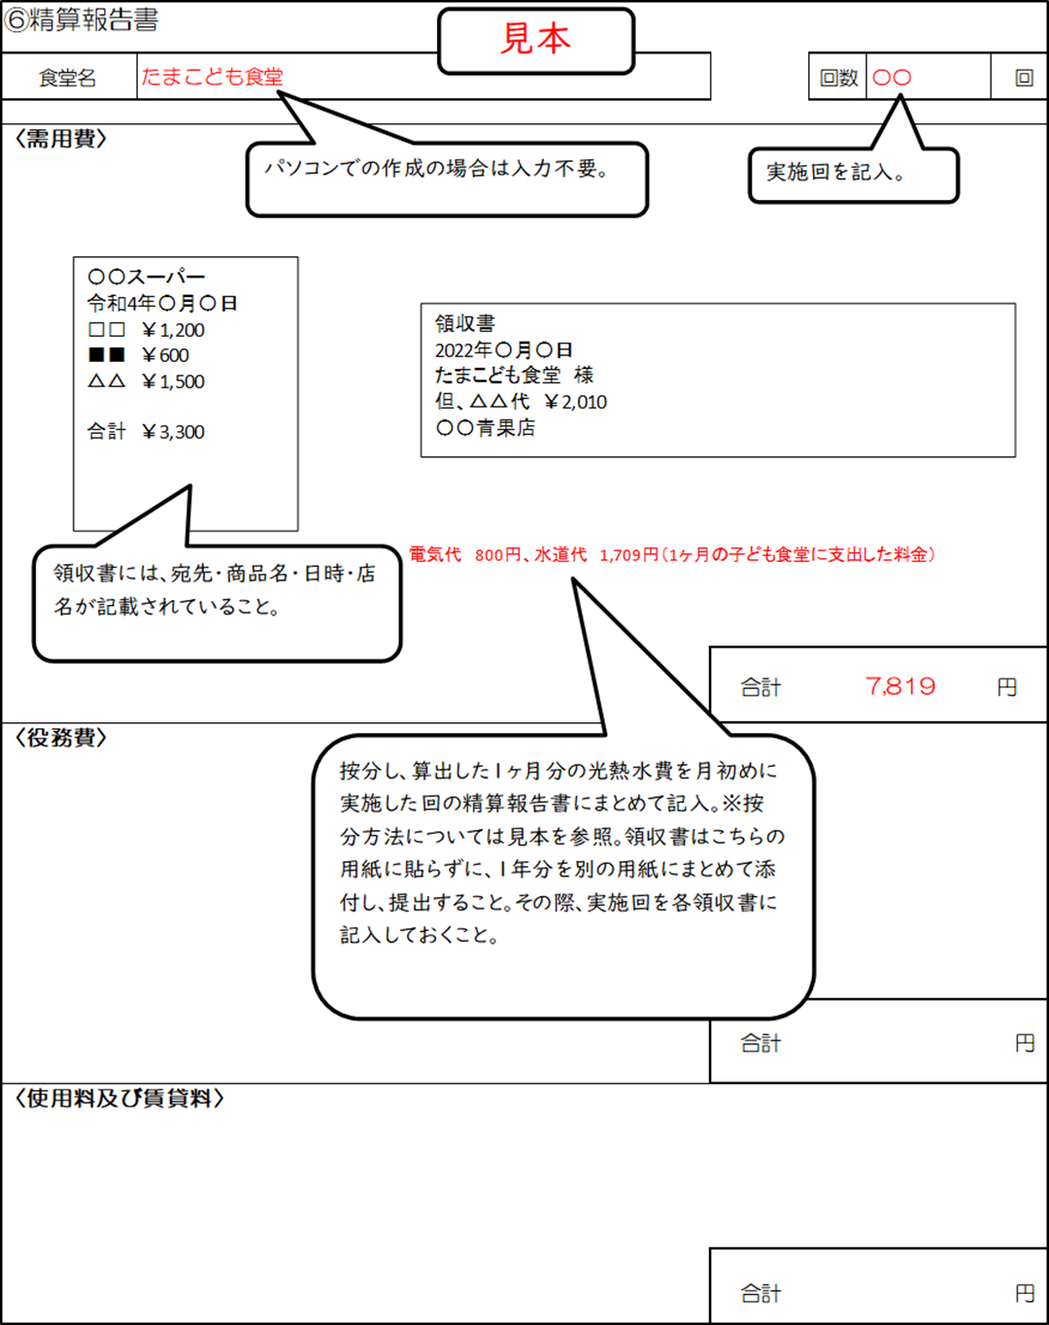
〈需用費〉

 |  |  |  | 合計 |  | 円
〈役務費〉
 |  |  |  | 合計 |  | 円
〈使用料及び賃貸料〉

 |  |  |  | 合計 |  | 円
【按分等により経費を計上している場合は、必ず計算方法や按分率等の根拠を記載】※小数点以下切り捨て
按分する支出項目 | 総支出額 |  | 按分根拠 ※全て同一の場合は「同上」と記入 | 計算式
 |  | 円

 |  | 円

 |  | 円

 |  | 円

 |  | 円

 |  | 円

 |  | 円

 |  | 円

 |  | 円

 |  | 円

